AM und Bildung
Arbeitmarkt und Bildung in Wien
 | Feb-24

Arbeitsmarktdaten im Kontext von Bildungsabschlüssen:
Das mit Abstand höchste Arbeitslosigkeitsrisiko haben Personen, die keinen über die Pflichtschule hinausgehenden Bildungsabschluss vorweisen können.

Wichtige Arbeitsmarktdaten auf einen Blick

 |  |  | Veränd. zum Vorjahr
 | Bestand/Quote |  | absolut | in%

Arbeitslose Personen | 121,637 |  | 11,322 | 10.3%
Frauen | 48,186 |  | 3,426 | 7.7%
Männer *) | 73,451 |  | 7,896 | 12.0%
Unselbständig Beschäftigte | 910,485 |  | 7,327 | 0.8%
Frauen | 443,593 |  | 4,175 | 1.0%
Männer *) | 466,892 |  | 3,152 | 0.7%
Arbeitslosenquote - nationale Berechnung | 11.8% |  | 0.9% | -Punkte
Frauen | 9.8% |  | 0.6% | -Punkte
Männer *) | 13.6% |  | 1.2% | -Punkte

 | arbeitslose Personen |  | offene Stellen

 | Bestand | Anteil | Bestand | Anteil

Gesamt | 121,637 | 100% | 16,021 | 100%
maximal Pflichtschule | 59,521 | 48.9% | 6,157 | 38.4%
Lehre | 23,653 | 19.4% | 4,696 | 29.3%
Mittlere technisch-gewerbliche Schule | 807 | 0.7% | 39 | 0.2%
Mittlere kaufmännische Schule | 1,944 | 1.6% | 58 | 0.4%
sonstige mittlere Schule | 2,633 | 2.2% | 659 | 4.1%
Allgemeinbildende höhere Schule | 10,867 | 8.9% | 128 | 0.8%
Höhere technisch-gewerbliche Schule | 2,199 | 1.8% | 818 | 5.1%
Höhere kaufmännische Schule | 1,846 | 1.5% | 320 | 2.0%
sonstige höhere Schule | 3,126 | 2.6% | 1,710 | 10.7%
Akademie | 334 | 0.3% | 74 | 0.5%
Fachhochschule | 1,389 | 1.1% | 673 | 4.2%
Universität, Hochschule, Pädagogische Hochschule | 13,100 | 10.8% | 687 | 4.3%

48,9% der arbeitslosen Personen hat lediglich Pflichtschulausbildung, 19,4% verfügen über einen Lehrabschluss; in Summe weisen 68,4% aller arbeitslosen Personen maximal Lehrausbildung auf. Personen mit Lehrabschluss sind allerdings im Vorteil: 29,3% der (sofort verfügbaren) offenen Stellen verlangt diese Qualifikation.

Bestand arbeitsloser Personen nach Ausbildung und Geschlecht

 | Frauen N = 48.186 | Männer *) N = 73.451
Pflichtschule | 46.1% | 50.8%
Lehre | 15.5% | 22.0%
BMS | 5.2% | 3.9%
AHS | 10.0% | 8.3%
BHS | 6.6% | 5.4%
Uni, FH, Akademie | 16.4% | 9.4%

Bei der differenzierten Betrachtung arbeitsloser Personen nach Geschlecht zeigt sich ein Unterschied beim Anteil von Personen mit Pflichtschulausbildung (Männer: 50,8%, Frauen: 46,1%), noch deutlicher ist der Unterschied beim Anteil von Personen mit Lehrabschluss: 15,5% der arbeitslosen Frauen, aber 22,0% der arbeitslosen Männer haben eine Lehrausbildung absolviert.

Arbeitslosenquote1 nach Ausbildung

 | Feb 24 | Feb 23 | ALQ-Gesamt | ALQ-Gesamt
Pflichtschulausbildung | 33.6% | 30.2% | 11.8% | 10.9%
Lehrausbildung | 11.4% | 10.7% | 11.8% | 10.9%
BMS | 6.6% | 6.6% | 11.8% | 10.9%
AHS | 9.8% | 9.1% | 11.8% | 10.9%
BHS | 6.4% | 6.3% | 11.8% | 10.9%
Akadem. Ausbildung, FH | 4.3% | 3.7% | 11.8% | 10.9%

Arbeitslosenquote1 nach Ausbildung im Zeitverlauf

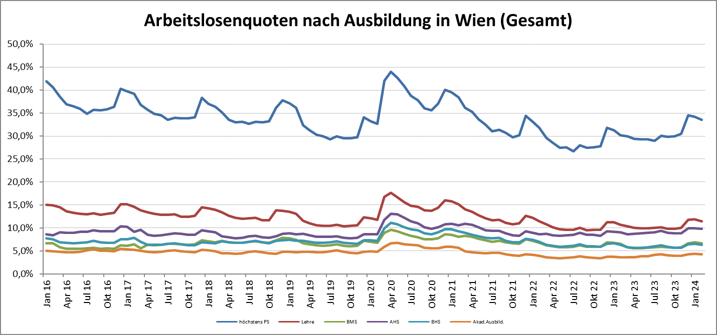

1 Vorgemerkte Arbeitslose einer Bildungsebene bezogen auf das Arbeitskräftepotential (Arbeitslose + unselbstständig Beschäftigte des Jahres) derselben Bildungsebene; die Gliederung der Beschäftigtenbasis nach Bildungsabschluss wurde nach Ergebnissen der Arbeitskräfteerhebung (unselbeständig Erwerbstätige nach LFK) errechnet

verwendete Abkürzungen:
AHS: Allgemeinbildende höhere Schule
BHS: Berufsbildende höhere Schule (Höhere technisch-gewerbliche Schule, Höhere kaufmännische Schule, Sonstige höhere Schule)
BMS: Berufsbildende mittlere Schule (Mittlere technisch-gewerbliche Schule, Mittlere kaufmännische Schule, Sonstige mittlere Schule)

*) Männer und Personen mit alternativem Geschlechtseintrag

